Карта СР
 |  |  | Карта стандартизированной работы

Продукт(ы): |  | Установка морозильная |  | Рабочее место: |  | Сборка |  |  | Дата: |  | 2019-06-30
№ операции: |  | Сборка после ППР
Границы | От: | Перенос кабель каналов |  | Время такта: |  | 28800.00 |  |  | Подготовлено: |  | Иванов И.М.
 | До: | Контроль включения света и обогрева
Мастерская

16
1
4
3
14
15
20
17
18
19
5
6
7
13
23

9
11
2
8
12
21
10
22

Лаборатория

 |  |  |  |  | Переходы в цикле |  | Переход в начало цикла | Проверка качества |  | Внимание вопросам безопасности |  | Стандартный запас

Диаграмма
 | Диаграмма сбалансированной работы
Дата |  | 2021-08-11
 |  |  | Колебания | Цикл.р. + Период.р. |  | = | кол-во человек
Участок |  | Сборка | Периодическая работа | Время такта
 |  |  | Цикл. работа
 |  |  |  |  | 30390'' | = | 1.05
 | Перенос кабель каналов | Перенос саморезов | Перенос шуруповерта | Монтаж кабель каналов | Перенос монтажных коробок | Установка монтажной коробки для ТЭНа | Подрезка уплотнений монтажной коробки | Подрезка кабель-каналов | Перенос распред.коробки | Монтаж распред.коробки | Раскладка кабелей | Перенос подсобранных кабелей
 | 640'' | 220'' | 420'' | 3020'' | 340'' | 330'' | 470'' | 680'' | 800'' | 620'' | 930'' | 750''
 |  |  |  | 28800''

Время (сек.)

Электрик

Отчет об улучшении
 |  | Отчет о внедрении улучшения

Участок: | Сборка |  |  | Операция: |  | Сборка после ППР |  | Подготовлено: |  |  |  | №
Направленность: | Производительность |  |  | Виды потерь: |  | Лишние перемщения |  | Дата: |  | 2021-08-11 |  | 1
До усовершенствования |  |  |  | Эскиз (фото) |  |  |  | После усовершенствования

Мастерская

1



2

Лаборатория

Проблема |  |  |  |  | Внедренное изменение |  |  |  | Результат
Потери времени на перемещения за материалами и |  |  |  |  | Внедрили мобильную инструментальную тележку для |  |  |  | Сократилось время на сборку установки после ППР
инструментом, приводят к невыполнению работ по |  |  |  |  | перемещения всего инструмента, оборудовагния, оснастки, |  |  |  | Исключена вариативность операции за счет внедрения СОП
времени такта и ожиданиям запуска холодильной установки |  |  |  |  | необходимых для обеспечения работ электрика. |  |  |  | Сократилось время на перемещения за инструментом и
после проведения ППР |  |  |  |  | Внедрили транспортную тележку для перемещений |  |  |  | материалами.
 |  |  |  |  | необходимого материала.
 |  |  |  |  | Разработали лист комплектации материала для монтажной
 |  |  |  |  | операции.
 |  |  |  |  | Сформировали 2 маршрута перемещения: 1. инструмент,
 |  |  |  |  | 2. материал.
 |  |  | До |  | Разработали СОП для операции монтажа после |  | ЦЕЛЬ |  |  |  | ФАКТ
 |  |  | 30390 |  | ППР |  | 28800 |  |  |  | 25080

СОП
 |  | СТАНДАРТ ОПЕРАЦИОННОЙ ПРОЦЕДУРЫ

Цех |  | Электроцех |  |  |  |  |  |  | УТВЕРЖДАЮ:
Участок |  | Сборка |  |  |  |  |  |  | Директор по производству
Операция: |  | Сборка установки после ППР
№ документа |  | 1 |  |  |  |  |  |  | _______________________

Исполнители |  |  |  | Разработал |  | Согласовано | Лист/ листов | Средства индивидуальной защиты
I | Электрик |  | Должность | Начальник электроцеха
II | Начальник смены |  | ФИО | Иванов И.М
III |  |  | Подпись
IV |  |  | Дата | 2021-08-12 |  |  | 1/2
№ | Основные этапы |  | Ключевые моменты |  | Причины выделения ключевых моментов | Инструмент | Время, сек. | Иллюстрация / Схема
1 | Комплектование мнструментальной тележки для сборки |  | Проверить наполнение инструментальной тележки |  | Во избежание повтора операции | Инструментальная тележка | 250 | 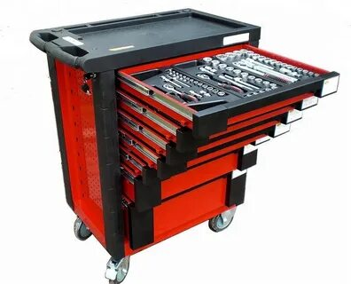
2 | Комплектовнаие материала для сборки |  | Материал собрать согласно листу комплектации заказа |  | Во избежание повтора операции | Транспортировочная тележка | 340 | 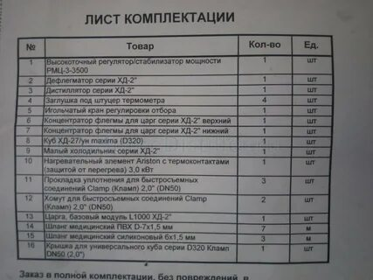 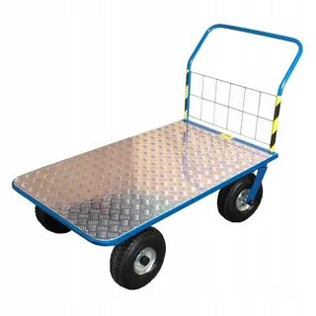
3 | Монтаж кабель каналов |  | Монтаж согласно схеме установки |  | Исключение переделок | Шуруповерт | 3020 | 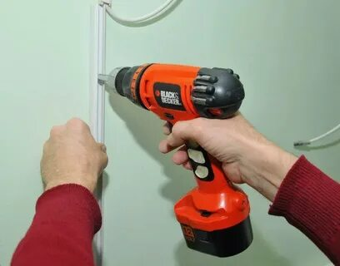
4 | Установка монтажной коробки для ТЭНа |  | Монтаж согласно схеме установки |  | Во избежании переделок | Отвертка крестообразная | 330 | 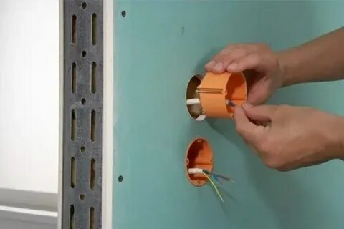
5 | Подрезка уплотнений монтажной коробки |  | По необходимости |  | Для выравнивания с поверхностью стены | Кусачки | 470
6 | Подрезка кабель-каналов |  | Нужны ровные стыки и углы |  | Эстетика выполнения | Стусло, Прецизионная пила. | 680 | 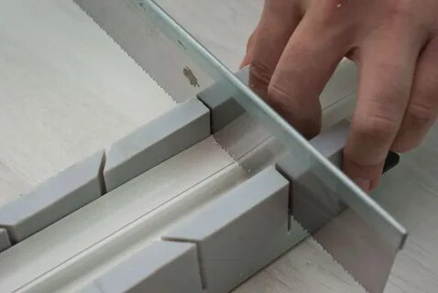
7 | Монтаж распред.коробки |  | монтаж согласно схемы установки |  | Во избежании переделок | Шуруповерт, нож, плоскогубцы | 620 | 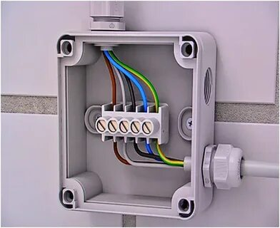
8 | Раскладка кабелей |  | С соблюдением схемы установки |  | Во избежании переделок | Вручную | 1980
9 | Установка наконечников на провода для ТЭНов |  | Плотный обжим |  | Во избежание перегрева питающего провода | Плоскогубцы, прессклещи (кримпер) | 220 | 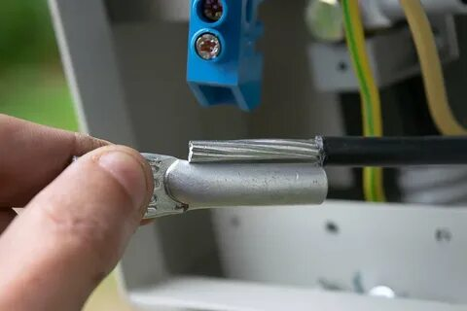 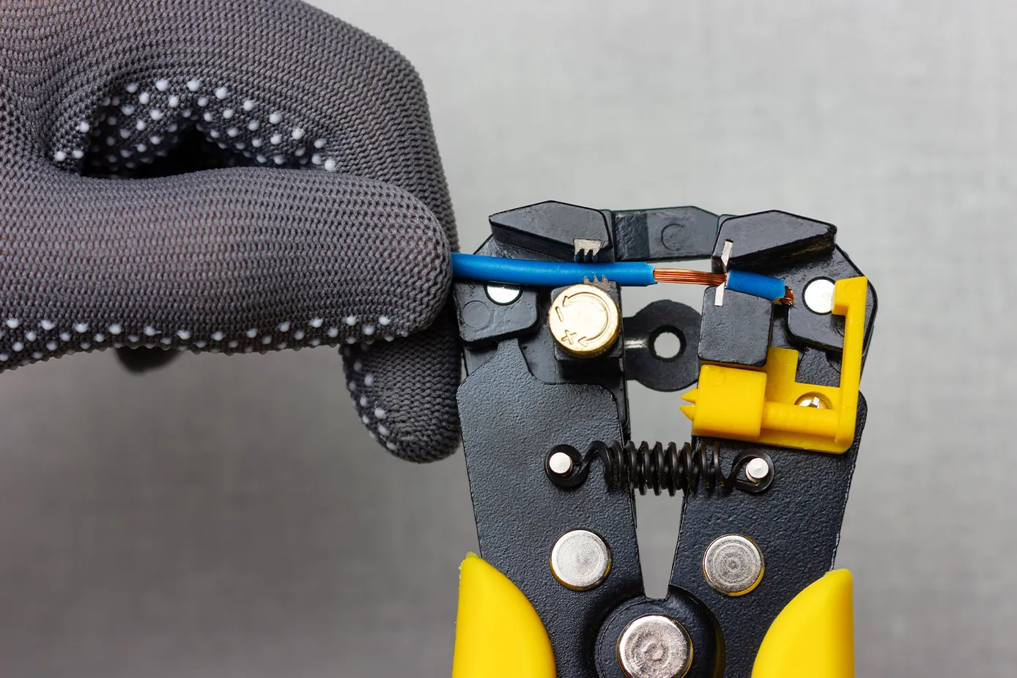
10 | Прокладка кабеля в каналах |  | согласно схеме раскладки |  |  |  | 3000
11 | Прокладка датчиков |  | Датчики температурные в отдельной изоляции |  | Риск поломки датчика | Плоскогубцы, клещи | 650 | 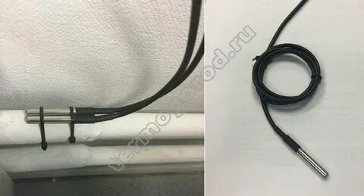
12 | Установка держателя |  | Вертикальная установка |  |  | Отвертка | 540
13 | Закрепление провода датчика |  |  |  |  |  | 420
14 | Прокладка кабелей |  | Согласно схеме |  | Обращать внимание на изгибы кабель-канала -кабель не должен быть перекручен | Вручную | 590
15 | Подключение кнопок |  | Согласно схеме подключения |  | При нарушении схемы не работает установка | Плоскогубцы, отвертка, тестер | 1000
16 | Подключение контролера |  | Согласно схеме подключения в паспорте изделия |  | При нарушении схемы не работает установка | Плоскогубцы, отвертка, тестер | 1790
17 | Подрезка уплотнений монтажной коробки |  | Количество коробок согласно схеме и заказ-наряду |  | Для выравнивания с поверхностью стены - не приглядный внешний вид | Кусачки, болгарка | 1200
18 | Установка монтажных коробок |  | монтаж согласно схеме установки |  | Во избежании переделок | Отвертка крестообразная, плоскогубцы | 1210
19 | Подключение проводов в монтажной распред коробке (рама и двери) |  | Подключение по схеме |  | При нарушении схемы не работает установка | Плоскогубцы, отвертка, тестер | 530 | 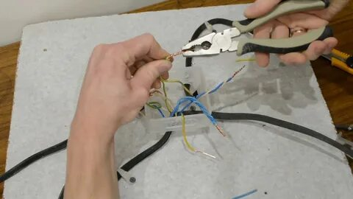
20 | Подключение компрессоров |  | Подключение по монтажной схеме |  | При нарушении схемы не работает установка | Плоскогубцы, отвертка, тестер | 1560 | 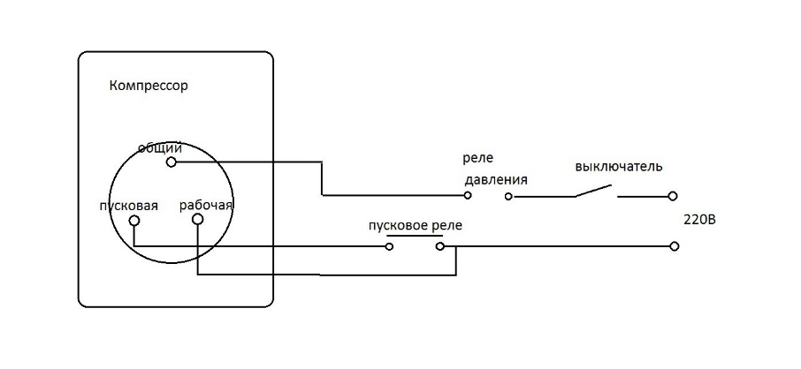 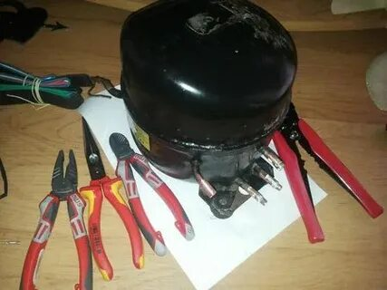
21 | Подключение обогрева рамки и дверей |  | Подключение по монтажной схеме |  | При нарушении схемы не работает установка | Плоскогубцы отвертка тестер | 1400 | 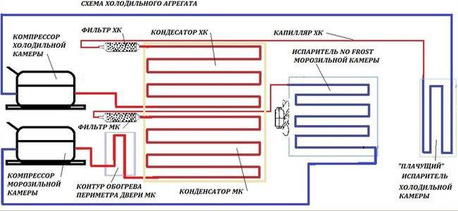 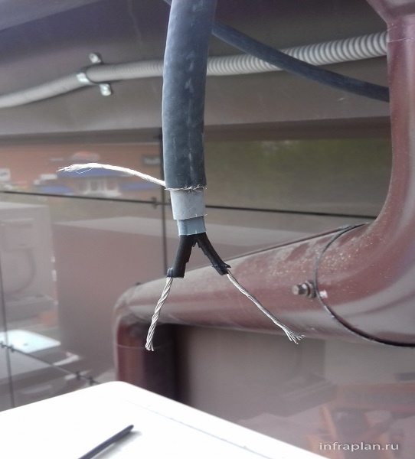
22 | Подключение вентилятора |  | Подключение по монтажной схеме |  | При нарушении схемы не работает установка | Плоскогубцы отвертка тестер | 1230
23 | Установка датчика на теплообменике |  | Подключение по монтажной схеме |  | При нарушении схемы не работает установка | Плоскогубцы отвертка тестер | 450
24 | Подключение 380 В |  | Подключение через УЗО |  | При нарушении риск удара электротоком | вручную | 1600 | 